Лист1
Заголовок | Описание | Шаги воспроизведения | Фактический результат | Ожидаемый результат | Окружение | Вложения | Дата выявления | Категория | Статус | Дата исправления
Отсутствие маштабирования кнопок | В окне регистрации пользователя кнопки неверено масштарбированы, тем самым текст кнопок обрезан | 1) Запуск приложения 2) Просмотр окна авторизации | Неудобство в использовании кнопок | Кнопки, неприкрывающие текст на кнопках | Тестова среда | 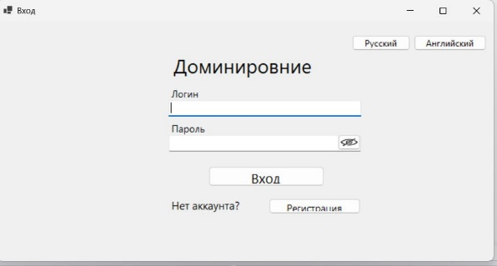 | 2025-05-28 | Средний | Исправлено | 2025-05-29
Ошибка при регистрации | В окне регистрации пользователя при попытке зарегистрироваться высвечивается сообщение об ошибке | 1) Запуск приложения 2) Нажатие на кнопку "Регистрация" 3) Заполнение полей регистрации 4) Нажатие на кнопку "Регистрации" | Пользователь не может пройти регистрацию в приложении | Регистрация нового пользователя в приложении с помощью кнопки "Зарегистрироваться" | Тестова среда | 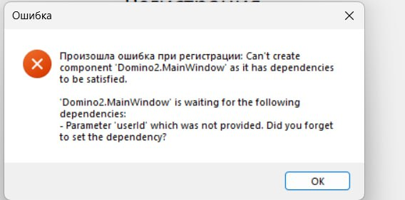 | 2025-05-28 | Высокий | Исправлено | 2025-05-29
Ошибка при авторизации | В окне авторизации пользователя при попытке осущетсвить вход в существующий аккаунт приложения перебрасывает в код | 1) Запуск приложения 2) Ввод лоигна и пароля 3) Нажатие на кнопку "Вход" | Пользователь не может осуществить вход в свой аккаунт | Вход в аккаунт с помощью кнопки "Вход"(исправная авторизация) | Тестова среда |  | 2025-05-28 | Высокий | Исправлено | 2025-05-29
Неполная локализация | В окне авторизации пользователя при попытке изменить язык интерфейса ничего не происходит. Дефолтной настройкой языка остается "русский" | 1) Запуск приложения 2) Нажатие на кнопку "Английский" | Пользователь не может перевести окно на необходимый ему язык. Затруднения в использовании приложения в связи с язковыми ограничениями | Исправная локализация после нажатия на кнопку "Английский". Перевод всех полей на английский язык | Тестова среда | 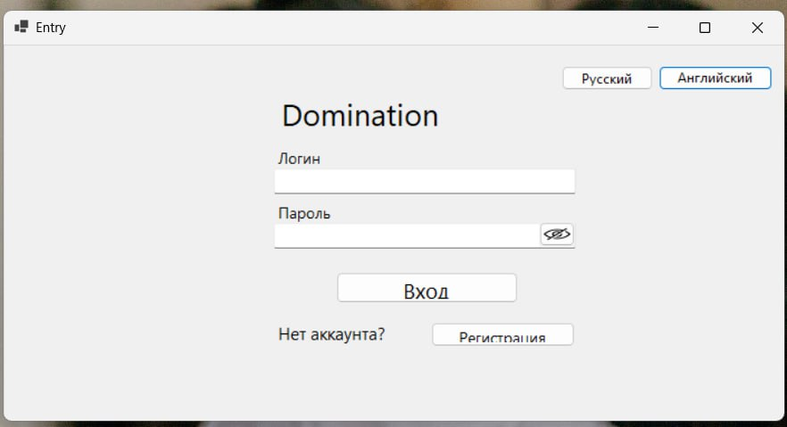 | 2025-05-29 | Средний | Исправлено | 2025-05-29
Ошибка подключения к базе данных | В окне регистрации пользователя данные при попытки зарегистрироваться высвечивается окно об ошибке подключения к БД и потеря введенных в поля в данных пользователя | 1) Запуск приложения 2) Нажатие на кнопку "Регистрация" 3) Заполнение полей регистрации 4) Нажатие на кнопку "Зарегистрироваться" | Пользователь не может пройти регистрацию в приложении | Регистрация нового пользователя в приложении с помощью кнопки "Зарегистрироваться" | Тестова среда | 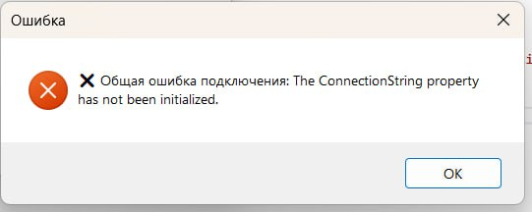 | 2025-05-29 | Высокий | Исправлено | 2025-05-30
Несоответсвие макету, представленному в ТЗ | В окне регистрации пользователя нет согласованного с заказчиком фона, необходимые цвета полей и кнопок не установлены | 1) Запуск приложения 2) Нажатие на кнопку "Регистрация" 3) Просмотр окна регистрации | Несоответсвие пожеланиям заказчика | Фон окна, согласованный с заказчиком, и соответвующие макету цвета полей ввода и кнопок | Тестова среда | 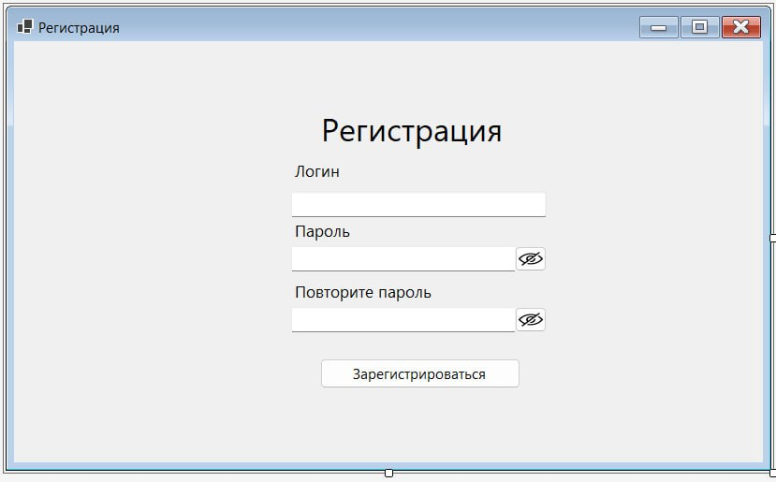 | 2025-05-29 | Средний | Исправлено | 2025-05-30
Несоответсвие макету, представленному в ТЗ | В окне авторизации кнопки "Русский" и "Английский" расположены в вехнем правом углу | 1) Запуск приложения 2) Просмотр окна авторизации | Несоответсвие пожеланиям заказчика | Расположение кнопок "Русский" и "Английский" в правом нижнем углу | Тестова среда |  | 2025-05-29 | Средний | Исправлено | 2025-05-30
Несоответсвие макету, представленному в ТЗ | В окне регистрации пользователя нет согласованного с заказчиком фона, необходимые цвета полей и кнопок не установлены | 1) Запуск приложения 2) Просмотр окна авторизации | Несоответсвие пожеланиям заказчика | Фон окна, согласованный с заказчиком, и соответвующие макету цвета полей ввода и кнопок | Тестова среда |  | 2025-05-29 | Средний | Исправлено | 2025-05-30
Несоответсвие макету, представленному в ТЗ | В главном окне кнопка "Поставить фишку". Отсутствует на макете, представленном в ТЗ | 1) Запуск приложение2) Авторизация\регистрация 3) Переход в главное окно | Несоответсвие пожеланиям заказчика | Отсутствие кнопки "Поставить фишку" | Тестова среда | 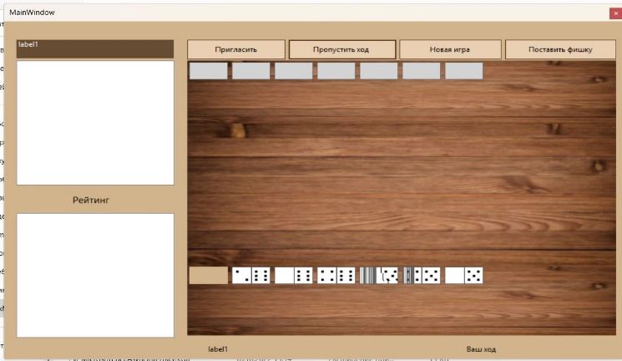 | 2025-06-03 | Средний | Исправлено | 2025-06-04
Несоответсвие макету, представленному в ТЗ | В главном окне кнопка "Пригласить". Отсутствует на макете, представленном в ТЗ | 1) Запуск приложение2) Авторизация\регистрация 3) Переход в главное окно | Несоответсвие пожеланиям заказчика | Отсутствие кнопки "Пригласить" | Тестова среда |  | 2025-06-03 | Средний | Исправлено | 2025-06-04
Некорректная работа таймера для хода игрока | В главном окне таймер для совершения хода сбрасывается через 1 секунду после начала хода | 1) Запуск приложение2) Авторизация\регистрация 3) Переход в главное окно 4) Начало игры | Неисправность игровой механики | Исправная работа таймера хода игрока | Тестова среда |  | 2025-06-03 | Высокий | Не исправлено
Некорректная работа "захвата" фишек курсором мыши | В главном окне фишки багуются и неподвижны при зажатии курсора мыши на них | 1) Запуск приложение2) Авторизация\регистрация 3) Переход в главное окно 4) Начало игры | Неисправность игровой механики | Исправная работа "захвата" фишки курсором мыши и перенос ее на игровое поле | Тестова среда |  | 2025-06-03 | Высокий | Не исправлено
Несоответсвие макету, представленному в ТЗ | В главном окне надпись "Label1" вместо "Очки:" | 1) Запуск приложение2) Авторизация\регистрация 3) Переход в главное окно | Несоответсвие пожеланиям заказчика | Исправление надписи | Тестова среда |  | 2025-06-03 | Средний | Исправлено | 2025-06-05
Несоответсвие макету, представленному в ТЗ | В главном окне надпись "Label1" вместо "Счет" | 1) Запуск приложение2) Авторизация\регистрация 3) Переход в главное окно | Несоответсвие пожеланиям заказчика | Исправление надписи | Тестова среда |  | 2025-06-03 | Средний | Исправлено | 2025-06-05

